タイトル
バグ取りスイマー_2023_仕様書_シーン遷移

仕様書：タイトル

トップページ
 | ゲームフロー
タイトル

ゲーム起動
チュートリアル | 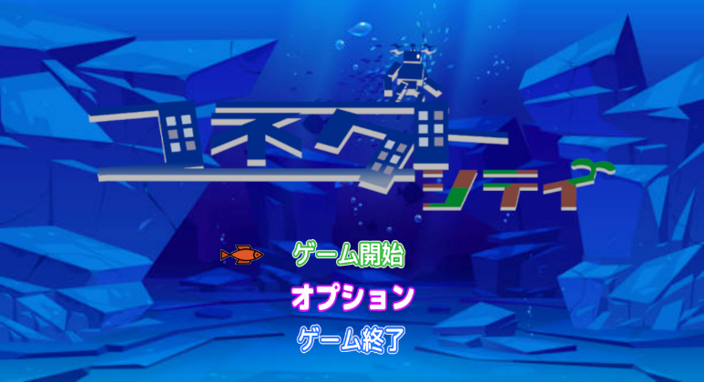 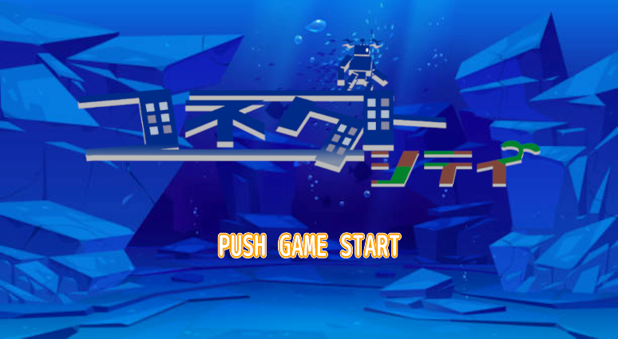
１
エリアセレクト

タイトル画面①
ステージセレクト

メインシーン

ムービー

エンディング

任意のボタンを押す

タイトル画面②

任意のボタンを押す

２

選択肢

ゲーム開始
オプション
ゲーム終了

タイトル画面③
オプション
に遷移
タイトル画面④
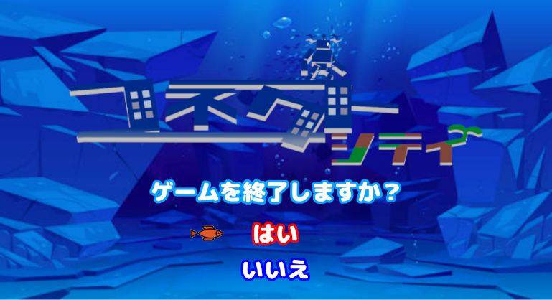
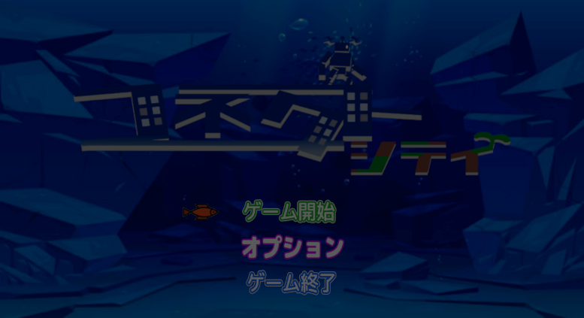

チュートリアル
実施済み？
NO
ゲーム終了？
チュートリアルに遷移
２
NO

YES
YES

エリアセレクトに遷移
ゲーム終了

